ロバストネス図_ログイン
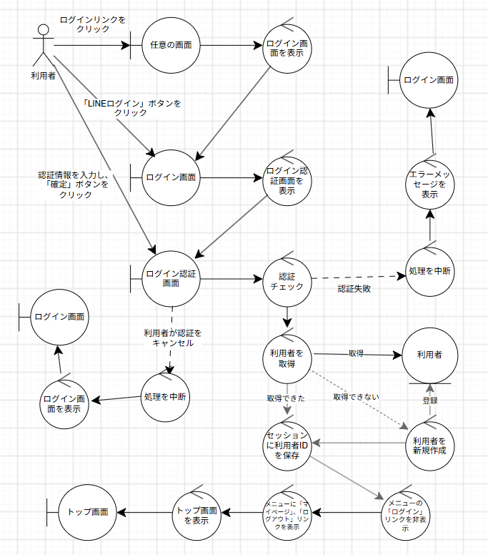
ロバストネス図 | システム名称 | 地震被害度測定アプリ | 改訂日 | 2026-10-23
 |  |  | 改訂者 | 田上

ロバストネス図_ログアウト
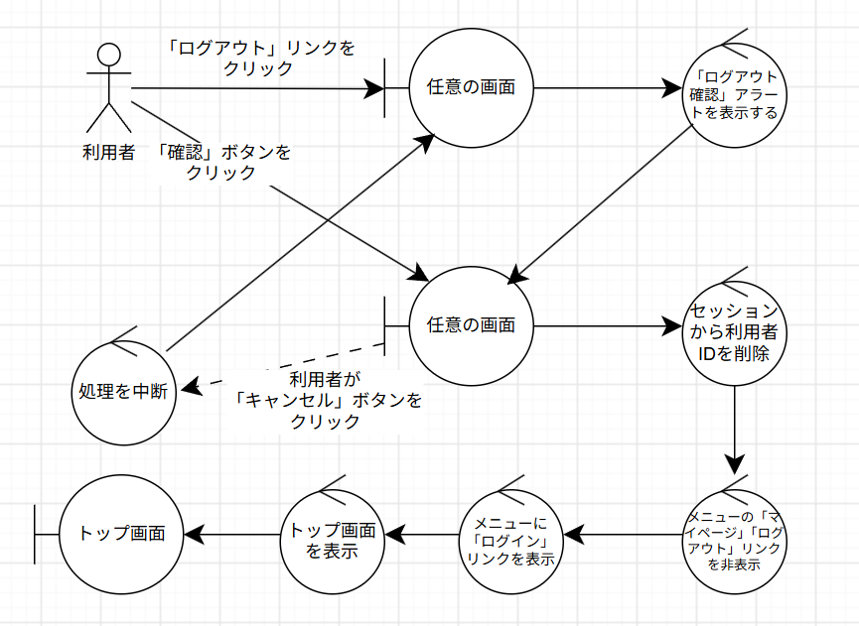
ロバストネス図 | システム名称 | 地震被害度測定アプリ | 改訂日 | 2026-10-23
 |  |  | 改訂者 | 田上

ロバストネス図_建物情報入力
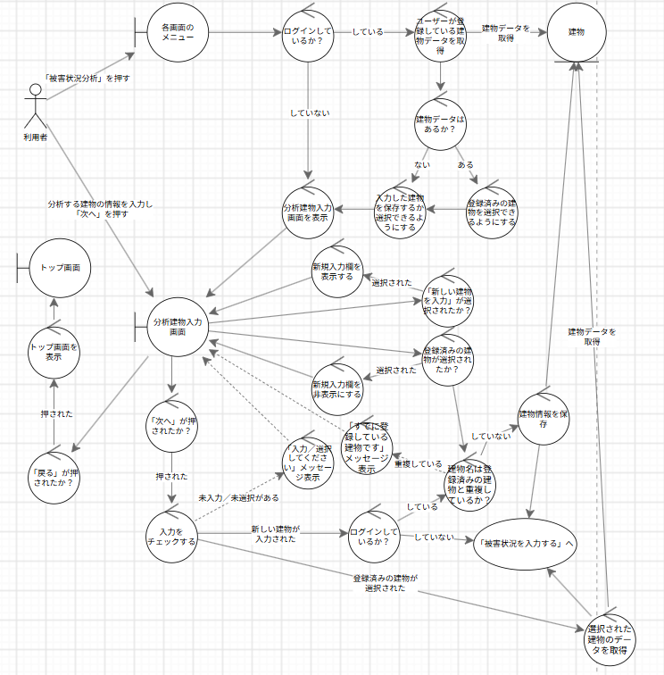
ロバストネス図 | システム名称 | 地震被害度測定アプリ | 改訂日 | 2026-10-23
 |  |  | 改訂者 | 田上

ロバストネス図_被害状況入力
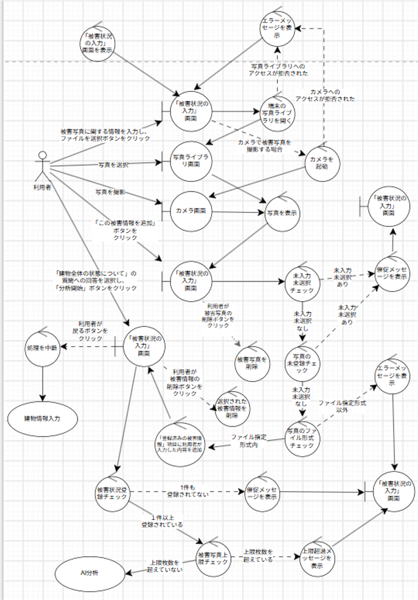
ロバストネス図 | システム名称 | 地震被害度測定アプリ | 改訂日 | 2026-10-23
 |  |  | 改訂者 | 田上

ロバストネス図_AI分析
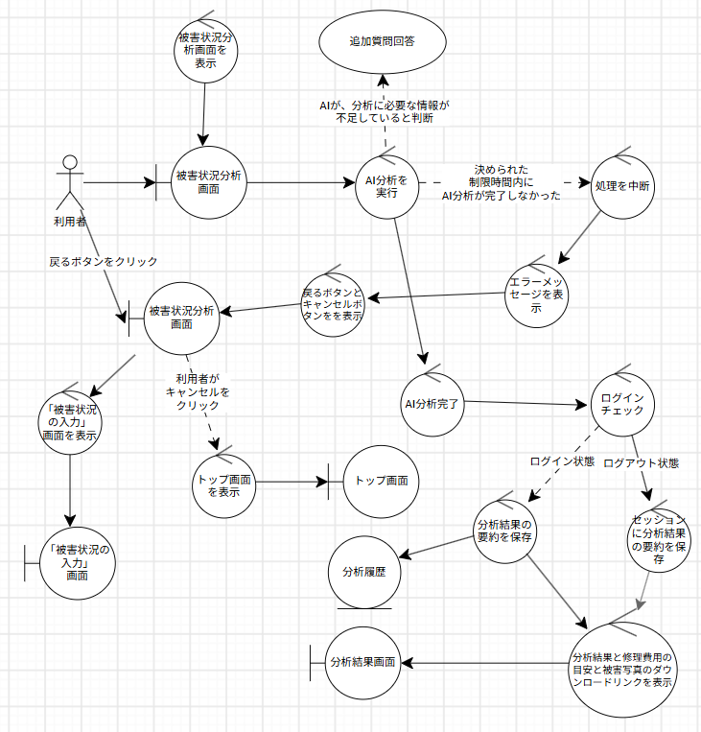
ロバストネス図 | システム名称 | 地震被害度測定アプリ | 改訂日 | 2026-10-23
 |  |  | 改訂者 | 田上

ロバストネス図_追加質問回答
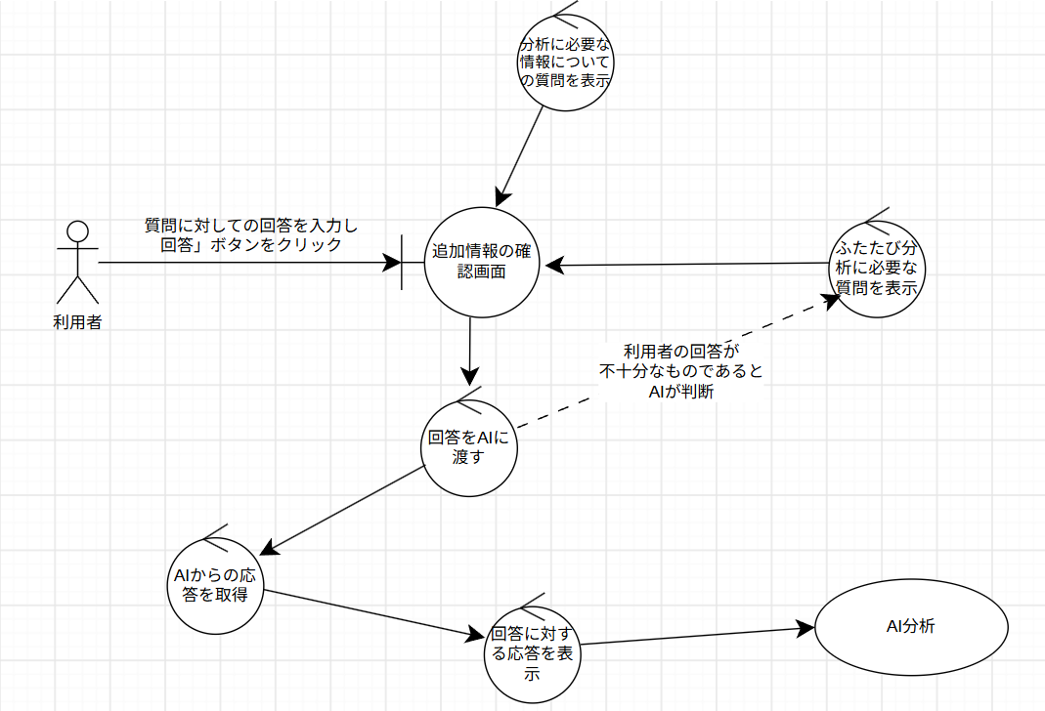
ロバストネス図 | システム名称 | 地震被害度測定アプリ | 改訂日 | 2026-10-23
 |  |  | 改訂者 | 田上

ロバストネス図_分析結果についての質問
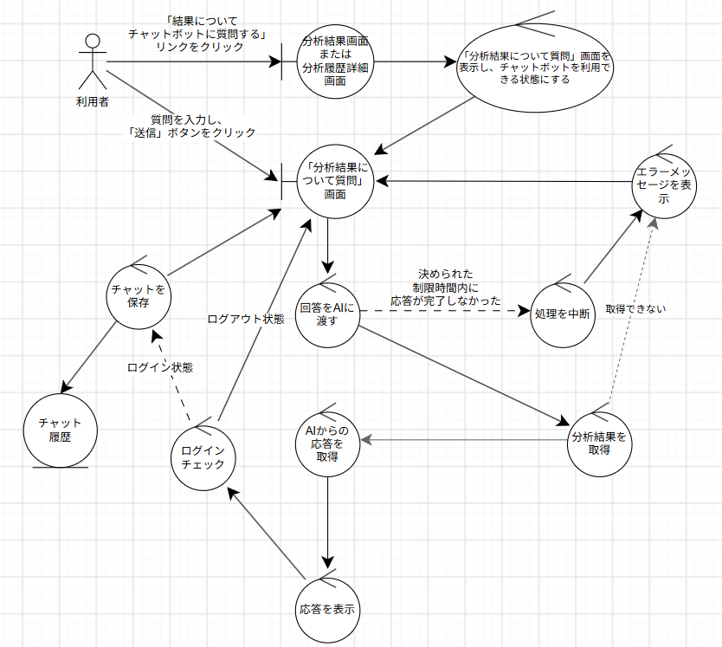
ロバストネス図 | システム名称 | 地震被害度測定アプリ | 改訂日 | 2026-10-23
 |  |  | 改訂者 | 田上

ロバストネス図_復旧情報確認
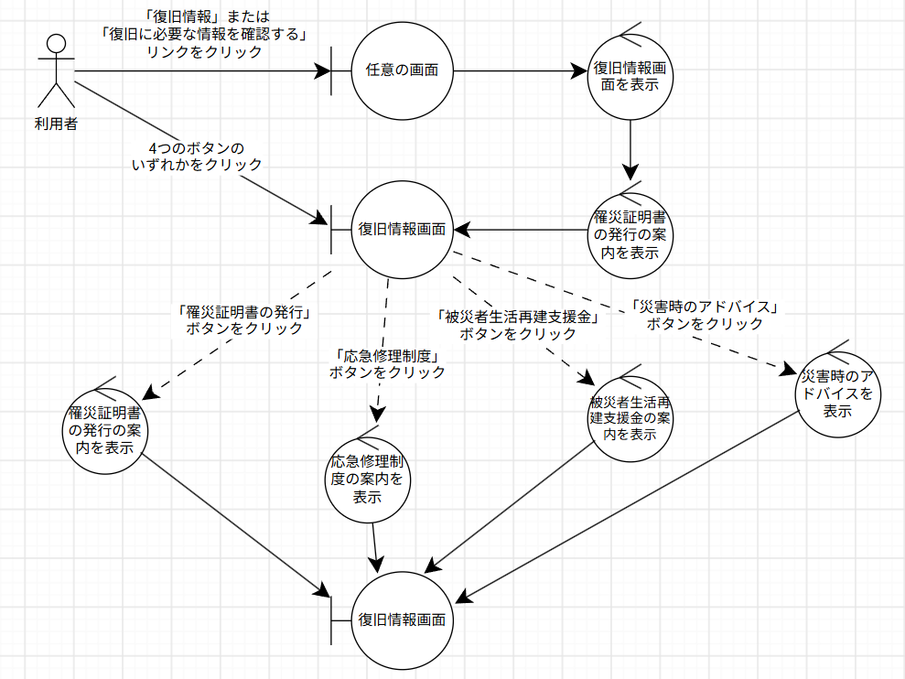
ロバストネス図 | システム名称 | 地震被害度測定アプリ | 改訂日 | 2026-10-23
 |  |  | 改訂者 | 田上

ロバストネス図_マイページ
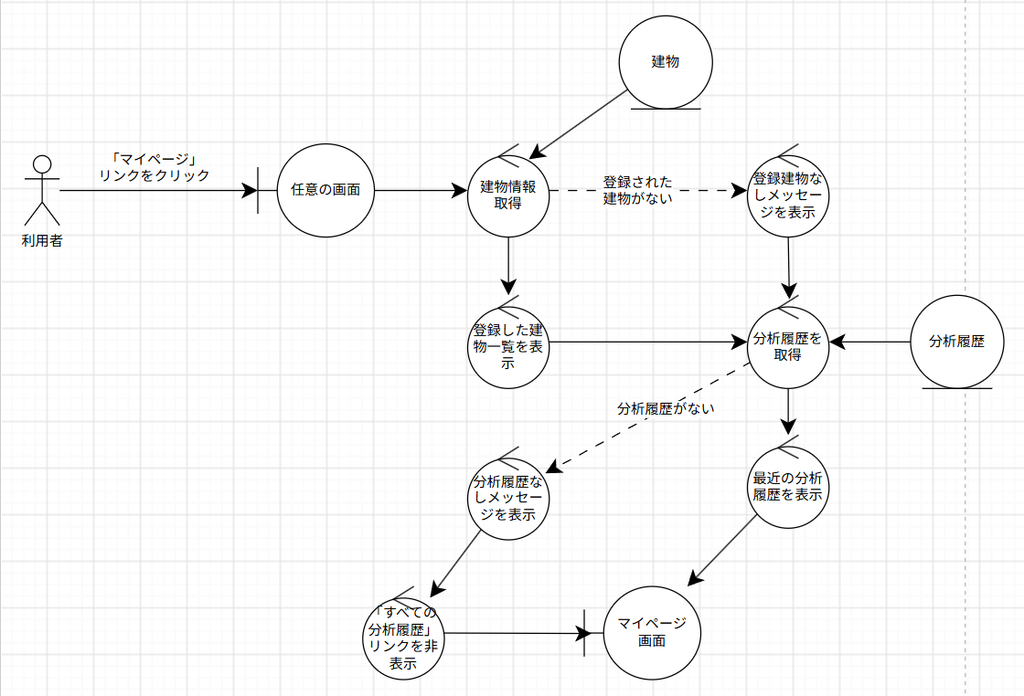
ロバストネス図 | システム名称 | 地震被害度測定アプリ | 改訂日 | 2026-10-23
 |  |  | 改訂者 | 田上

ロバストネス図_建物詳細確認
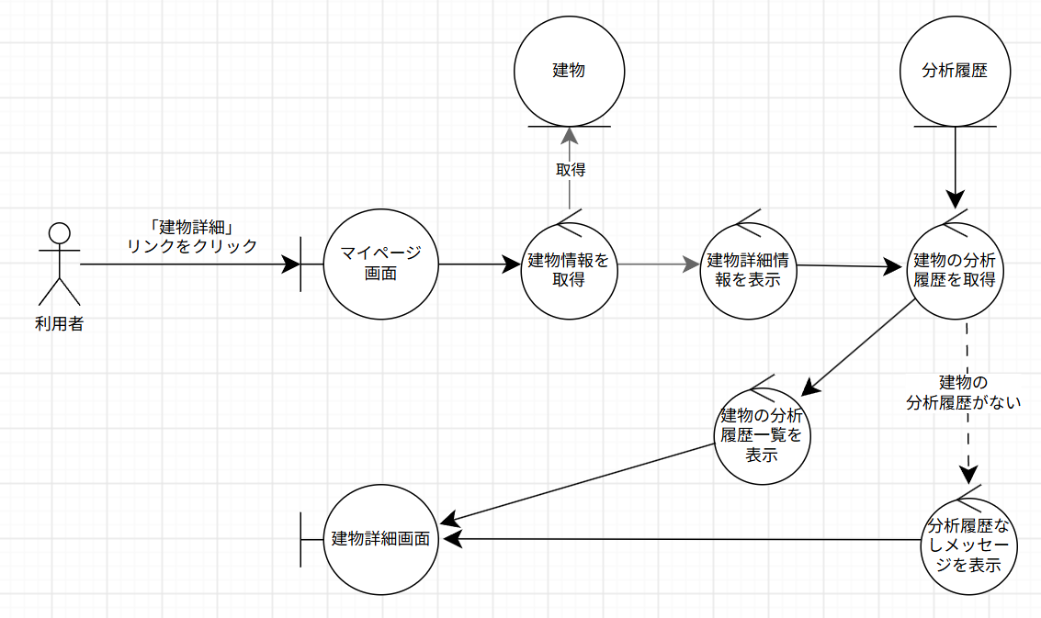
ロバストネス図 | システム名称 | 地震被害度測定アプリ | 改訂日 | 2026-10-23
 |  |  | 改訂者 | 田上

ロバストネス図_建物情報編集
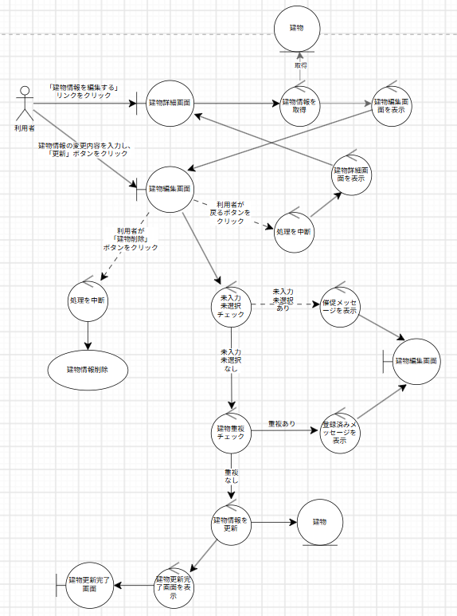
ロバストネス図 | システム名称 | 地震被害度測定アプリ | 改訂日 | 2026-10-23
 |  |  | 改訂者 | 田上

ロバストネス図_建物情報削除
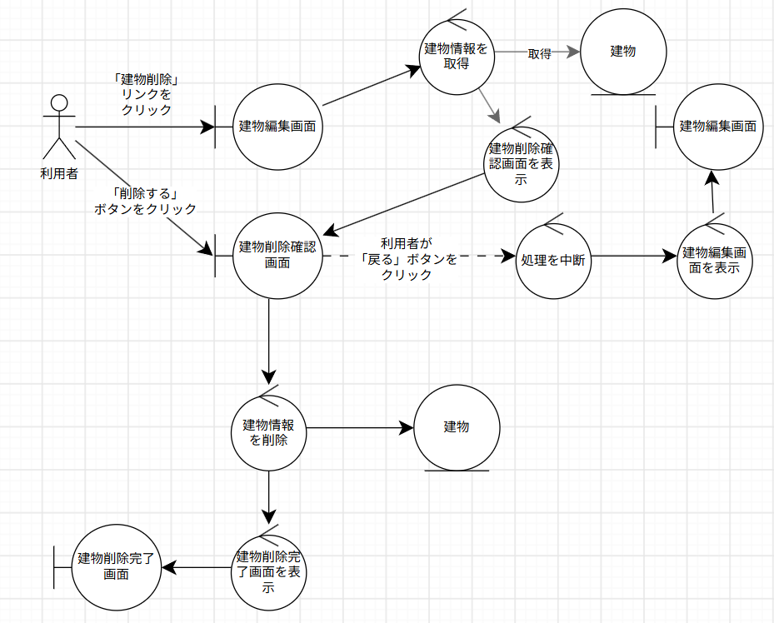
ロバストネス図 | システム名称 | 地震被害度測定アプリ | 改訂日 | 2026-10-23
 |  |  | 改訂者 | 田上

ロバストネス図_建物情報登録
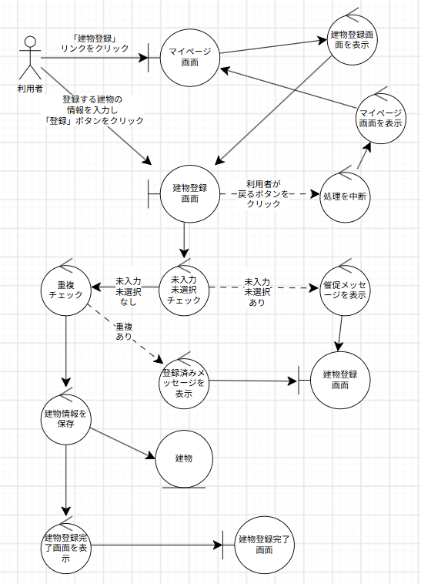
ロバストネス図 | システム名称 | 地震被害度測定アプリ | 改訂日 | 2026-10-23
 |  |  | 改訂者 | 田上

ロバストネス図_分析履歴一覧確認
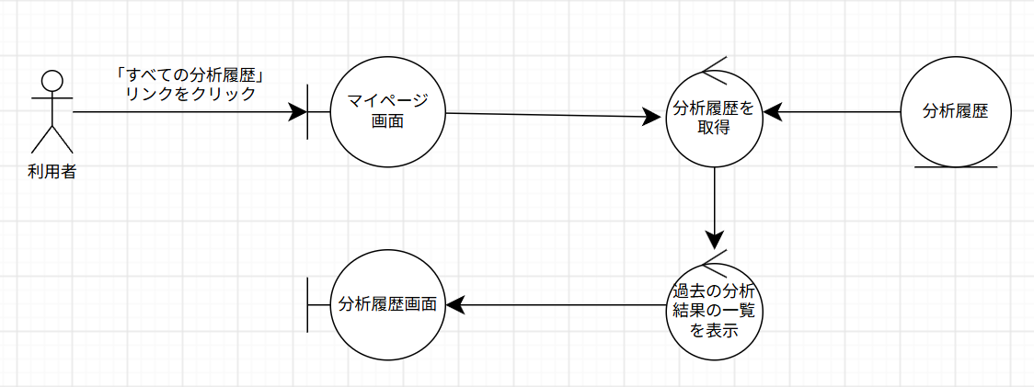
ロバストネス図 | システム名称 | 地震被害度測定アプリ | 改訂日 | 2026-10-23
 |  |  | 改訂者 | 田上

ロバストネス図_分析履歴詳細確認
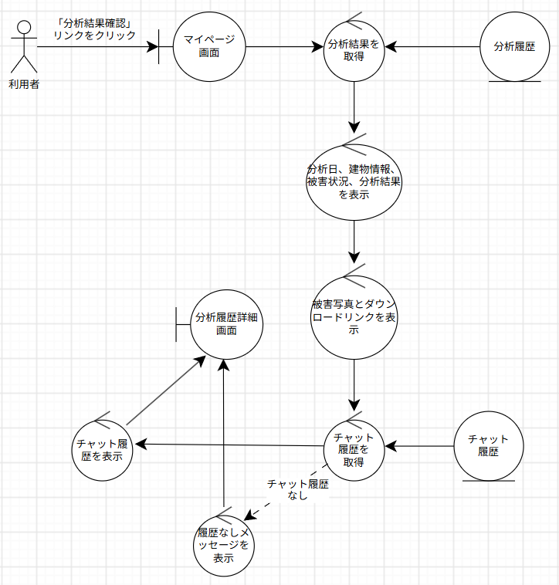
ロバストネス図 | システム名称 | 地震被害度測定アプリ | 改訂日 | 2026-10-23
 |  |  | 改訂者 | 田上

